信用交易
融资融券市场交易数据统计（20220811）

标的证券 | 融资融券余额（亿元） | 融资余额（亿元） | 融券余额（亿元） | 融资买入额（亿元） | 融资融券规模变化（亿元） | 融资余额增幅(‰) | 融券余额增幅(%)
统计数据 | 16,358.24 | 15,278.30 | 1,079.93 | 782.44 | 33.76 | 0.97 | 1.79
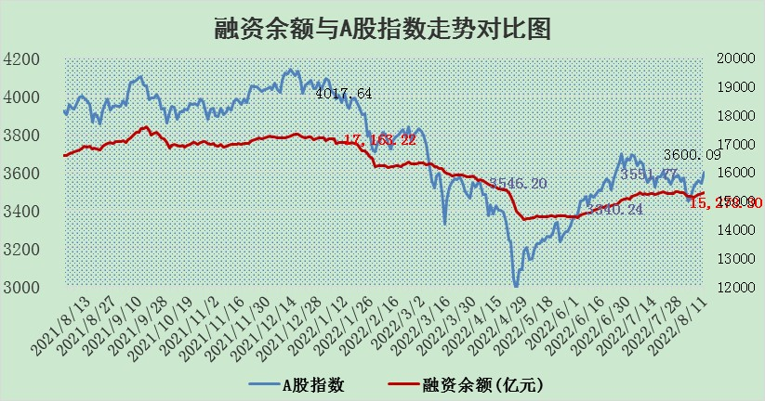

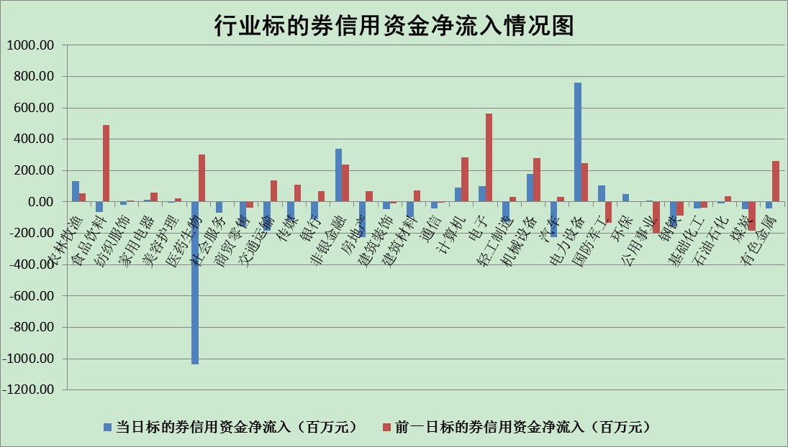

标的基金代码 | 标的基金简称 | 融资余额/市值(%) | 融资余额增幅(%) | 融资买入额/成交金额(%) | （融资余额净增额-融券余额净增额）/市值(‱) | 融券余额降幅(%) | ABS[（融资余额净增额-融券余额净增额）/市值净增额-1](%)
159902 | 华夏中小板ETF | 1.63 | -1.22 | 0.10 | -2.73 | -1.32 | 101.14
159915 | 易方达创业板ETF | 1.27 | 0.30 | 38430.70 | -0.81 | -2.06 | 100.32
159919 | 嘉实沪深300ETF | 5.19 | 0.08 | 1.18 | 0.54 | 1.27 | 99.75
159920 | 华夏恒生ETF | 110.18 | -0.09 | 36.27 | -10.20 | -3.22 | 104.87
159922 | 嘉实中证500ETF | 1.09 | 0.12 | 3.42 | -22.25 | -1.61 | 112.26
159925 | 南方沪深300ETF | 0.02 | -6.40 | 0.00 | -0.14 | 0.00 | 100.08
159928 | 消费ETF | 0.90 | -0.83 | 7.48 | -0.94 | -2.70 | 100.53
159934 | 易方达黄金ETF | 433.90 | -0.12 | 13.34 | -50.34 | 0.00 | 4.61
159939 | 全指信息技术ETF | 0.61 | 4.86 | 22.62 | 2.84 | 0.00 | 98.93
159940 | 全指金融地产ETF | 0.34 | -11.84 | 0.00 | -4.61 | 0.00 | 101.61
159995 | 半导体芯片ETF | 1.78 | -4.54 | 196.78 | -9.39 | -4.62 | 105.26
159997 | 天弘中证电子ETF | 2.41 | 1.68 | 10.78 | 5.11 | 9.31 | 98.43
159998 | 天弘中证计算机主题ETF | 0.13 | 13.75 | 0.05 | 1.55 | 0.00 | 98.93
510050 | 华夏上证50ETF | 11.29 | -0.41 | 212.14 | -9.38 | -38.03 | 102.30
510180 | 华安上证180ETF | 0.47 | -0.16 | 1.16 | -0.05 | 5.26 | 100.02
510880 | 华泰柏瑞红利ETF | 0.18 | -3.19 | 0.42 | -1.84 | -30.18 | 107.45
510900 | 易方达恒生H股ETF | 151.22 | -0.36 | 8.32 | -54.55 | 0.00 | 123.70
511010 | 5年期国债ETF | 0.00 | 0.00 | 0.00 | 0.00 | 0.00 | 100.00
511380 | 可转债及可交换债券ETF | 38.96 | -0.52 | 0.89 | -20.38 | 0.00 | 258.12
512000 | 全指证券ETF | 6.83 | -5.29 | 30.10 | -44.82 | -15.34 | 115.20
512010 | 沪深300医药卫生ETF | 4.61 | -3.15 | 29.30 | -18.06 | -19.93 | 106.50
512070 | 沪深300非银ETF | 2.94 | -3.83 | 37.90 | -11.75 | -0.49 | 103.78
512400 | 南方中证申万有色金属ETF | 1.02 | 5.19 | 0.47 | 6.21 | 1.61 | 89.89
512580 | 广发中证环保产业ETF | 0.59 | 1.39 | 0.37 | 0.44 | -0.93 | 99.63
512660 | 国泰中证军工ETF | 2.34 | 0.46 | 35.08 | 3.49 | 4.62 | 82.88
512800 | 华宝中证银行ETF | 12.19 | -2.41 | 1.79 | -30.79 | -9.30 | 124.26
512980 | 广发中证传媒ETF | 1.52 | -3.50 | 109.58 | -5.08 | 15.20 | 101.65
515030 | 华夏中证新能源汽车ETF | 1.50 | -0.30 | 24.34 | -0.61 | -0.85 | 100.36
515050 | 华夏中证5G通信主题ETF | 1.44 | 5.78 | 270.01 | 8.30 | 8.08 | 97.41
515070 | 华夏中证人工智能ETF | 1.06 | 0.12 | 0.68 | 0.12 | 0.00 | 99.94
标的股票比较指标 |  | 融资余额/流通A股市值(%) | 融资余额增幅(%) | 融资买入额/成交金额(%) | （融资余额净增额-融券余额净增额）/流通A股市值(‱) | 融券余额降幅(%) | ABS[（融资余额净增额-融券余额净增额）/流通A股市值净增额-1](%)
前十名标的个股 |  | 仁东控股 | 步科股份 | 先惠技术 | 步科股份 | 东方时尚 | 梦网集团
 |  | 数码科技 | 安集科技 | 农业银行 | 苏州固锝 | 太龙药业 | 华友钴业
 |  | 中体产业 | 国安达 | 万德斯 | 国安达 | 日月明 | 博云新材
 |  | 海兰信 | 亿田智能 | 同济科技 | 中国宝安 | 恒泰艾普 | 景兴纸业
 |  | 尖峰集团 | 苏州固锝 | 中国银行 | 首航高科 | 晋西车轴 | 东来技术
 |  | 全柴动力 | 豪迈科技 | 博威合金 | 光弘科技 | 安妮股份 | 博敏电子
 |  | 蒙草生态 | 回盛生物 | 安集科技 | 先惠技术 | 中润资源 | 广晟有色
 |  | 亚通股份 | 光弘科技 | 大连港 | 鼎捷软件 | 大众交通 | 中信海直
 |  | 晨鸣纸业 | 亚星客车 | 中山公用 | 亿田智能 | 贝因美 | 纵横通信
 |  | 福星股份 | 天孚通信 | 祁连山 | 科力远 | 合肥百货 | 神州数码
后十名标的个股 |  | 广田集团 | 景兴纸业 | 东旭蓝天 | 景兴纸业 | 天臣医疗 | 万东医疗
 |  | 延安必康 | 赤峰黄金 | 徐工机械 | 顺网科技 | 福建高速 | 雷柏科技
 |  | 曙光股份 | 华兴源创 | 长江通信 | 中信海直 | 同有科技 | 亚太药业
 |  | 龙净环保 | 环旭电子 | 广田集团 | 博敏电子 | 模塑科技 | 路德环境
 |  | 中嘉博创 | 华润三九 | 延安必康 | 梦网集团 | 浙商证券 | 陕鼓动力
 |  | 泰禾集团 | 中信海直 | 曙光股份 | 福晶科技 | 光大证券 | 莱茵生物
 |  | 苏宁易购 | 唐人神 | 龙净环保 | 春兴精工 | 光弘科技 | 盛屯矿业
 |  | 中信国安 | 皖通高速 | 中嘉博创 | 达华智能 | 海印股份 | 盛德鑫泰
 |  | 台海核电 | 亿联网络 | 泰禾集团 | 神州数码 | 天虹股份 | 苏州固锝
 |  | 当代文体 | 神州数码 | 苏宁易购 | 唐人神 | 品渥食品 | 京运通
说明：1.以上普通交易数据和信用交易数据皆以交易日收盘后数据为基准；2.上述标的证券总数据只计算标的证券市场总数据，不包括从标的证券中调出去标的证券数据，所以与交易所公布的总值略有不同； 3.上述行业采用申万一级行业分类；4.以上标的基金和标的个股中比较的6个指标值中：前5个（从左至右）为正向指标，值越大排名越靠前；第6个为逆向指标，值越小，排名越靠前；5.第6个指标中ABS[]表示求绝对值，其主要用于考量信用资金相对净流入对股价相对净变化的贡献程度；6.数据来源：wind，交易所。

